Resumen de Ponderaciones
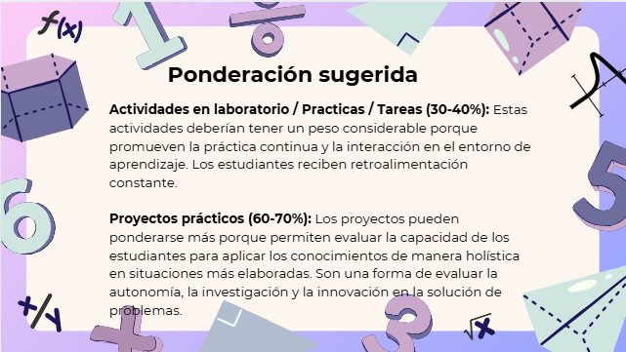
Curso | 722 - Teoría de Sistemas 1
Ponderacion
Actividades en Clase | Semana 1 | Semana 2 | Semana 3 | Semana 4 | Semana 5 | Semana 6 | Semana 7 | Semana 8 | Semana 9 | Semana 10 | Semana 11 | Total
 | 2 | 2 | 2 | 2 | 2 | 2 | 2 | 2 | 2 | 2 | 2 | 22
Proyectos |  |  |  |  |  |  |  |  |  |  |  | 35
Practicas |  |  |  |  |  |  |  |  |  |  |  | 25
Tareas |  |  |  |  |  |  |  |  |  |  |  | 8
Examen Final |  |  |  |  |  |  |  |  |  |  |  | 10
Total |  |  |  |  |  |  |  |  |  |  |  | 100

Tiempo de Auto Aprendizaje

Proyectos |  |  |  |  |  |  |  |  |  |  |  | 12
Practicas |  |  |  |  |  |  |  |  |  |  |  | 8
Tareas |  |  |  |  |  |  |  |  |  |  |  | 2.5
Total |  |  |  |  |  |  |  |  |  |  |  | 22.5

